属性生效类型表
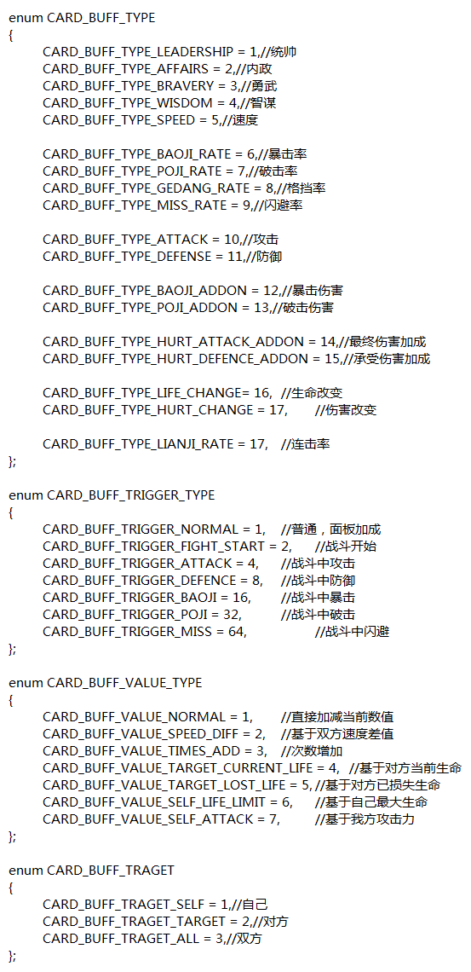
统率 | 1 | 普通加成 | 1 | 普通 | 1 | 自己 | 1 | 抽卡 | 1 | 主动 | 1
内政 | 2 | 战斗开始 | 2 | 基于双方速度差值 | 2 | 对方 | 2 | 开局发放 | 2 | 被动 | 2
勇武 | 3 | 战斗中攻击 | 4 | 次数x增加 | 3 | 双方 | 3 | 二人同阵营 | 3 | 主动场上所有 | 3
智谋 | 4 | 战斗中防御 | 8 | 基于对方当前生命 | 4 | 同性 | 4 | 三人同阵营 | 4 | 主动场上除自己以外 | 4
速度 | 5 | 战斗中暴击 | 16 | 基于对方已损失生命 | 5 | 异性 | 5 | 位置1 | 5
暴击 | 6 | 战斗中破击 | 32 | 基于自己最大生命 | 6 |  |  | 位置2 | 6
破击 | 7 | 战斗中闪避 | 64 | 基于自己攻击力 | 7 |  |  | 位置3 | 7
格挡 | 8 | 战斗中格挡 | 128 |  |  |  |  | 第六回合发 | 8
闪避 | 9 |  |  |  |  |  |  | 第10回合发 | 9
攻击 | 10
防御 | 11
暴击伤害 | 12
破击伤害 | 13
最终伤害加成 | 14
承受伤害加成 | 15
生命改变 | 16
伤害改变 | 17
连击率 | 18

